девочки и мальчики
FURAN TEKSTIL

Рисунок | Артикул | Наименование | Размеры | Кол-во, шт | Полотно: | Таргеты Фуран Текстиль
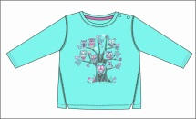 | 0001 | джемпер для девочки |  |  | Основное полотно: супрем 100% хлопок 145-150 г/м кв, 40/1. Обтачка на горловине 1*1 рибана 95%-5% лайкра | 2.25
 |  |  | 92 | 200
 |  |  | 98 | 200
 |  |  | 104 | 200
 |  |  | 110 | 200
 |  |  | 116 | 200
 |  |  | 122 | 200
 |  |  | 128 | 200
Итого по артикулу: |  |  |  | 1,400
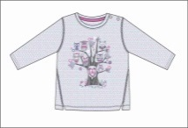 | 0002 | джемпер для девочки |  |  | Основное полотно: супрем 100% хлопок 145-150 г/м кв, 40/1. Обтачка на горловине 1*1 рибана 95%-5% лайкра | 2.25
 |  |  | 92 | 200
 |  |  | 98 | 200
 |  |  | 104 | 200
 |  |  | 110 | 200
 |  |  | 116 | 200
 |  |  | 122 | 200
 |  |  | 128 | 200
Итого по артикулу: |  |  |  | 1,400
 | 0003 | бриджи для девочки |  |  | Основное полотно: супрем c лайкрой 95% хлопок-5% лайкра 160-170 г/м кв, 30/1. | 1.85
 |  |  | 92 | 200
 |  |  | 98 | 200
 |  |  | 104 | 200
 |  |  | 110 | 200
 |  |  | 116 | 200
 |  |  | 122 | 200
 |  |  | 128 | 200

Итого по артикулу: |  |  |  | 1,200
 | 0004 | бриджи для девочки |  |  | Основное полотно: супрем c лайкрой 95% хлопок-5% лайкра 160-170 г/м кв, 30/1. | 1.85
 |  |  | 92 | 200
 |  |  | 98 | 200
 |  |  | 104 | 200
 |  |  | 110 | 200
 |  |  | 116 | 200
 |  |  | 122 | 200
 |  |  | 128 | 200

Итого по артикулу: |  |  |  | 1,200
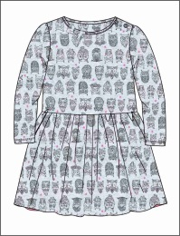 | 0005 | платье для девочки |  |  | Основное полотно: супрем 100% хлопок 145-150 г/м кв, 30/1. | 3.25
 |  |  | 92 | 200
 |  |  | 98 | 200
 |  |  | 104 | 200
 |  |  | 110 | 200
 |  |  | 116 | 200
 |  |  | 122 | 200
 |  |  | 128 | 200

Итого по артикулу: |  |  |  | 1,200
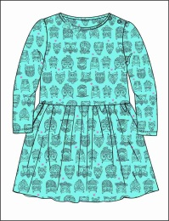 | 0006 | платье для девочки |  |  | Основное полотно: супрем 100% хлопок 145-150 г/м кв, 30/1. | 3.25
 |  |  | 92 | 200
 |  |  | 98 | 200
 |  |  | 104 | 200
 |  |  | 110 | 200
 |  |  | 116 | 200
 |  |  | 122 | 200
 |  |  | 128 | 200

Итого по артикулу: |  |  |  | 1,200
 | 0007 | Брюки для мальчика | 92 | 200 | Основное полотно: футербез начёса 100% хлопок 240 г/м кв, 30/30. | 2.95
 |  |  | 98 | 200
 |  |  | 104 | 200
 |  |  | 110 | 200
 |  |  | 116 | 200
 |  |  | 122 | 200
 |  |  | 128 | 200
 |  |  | 134 | 200
Итого по артикулу: |  |  |  | 1,400
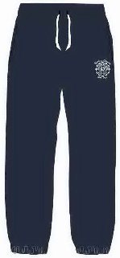 | 0008 | Брюки для мальчика | 92 | 200 | Основное полотно: футербез начёса 100% хлопок 240 г/м кв, 30/30. | 2.95
 |  |  | 98 | 200
 |  |  | 104 | 200
 |  |  | 110 | 200
 |  |  | 116 | 200
 |  |  | 122 | 200
 |  |  | 128 | 200
 |  |  | 134 | 200
Итого по артикулу: |  |  |  | 1,400
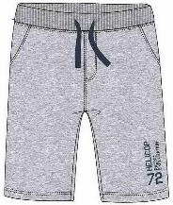 | 0009 | Шорты для мальчика | 92 | 200 | Основное полотно: супрем 100% хлопок 145-150 г/м кв, 40/1. Обтачка на горловине 1*1 рибана 95%-5% лайкра | 2.55
 |  |  | 98 | 200
 |  |  | 104 | 200
 |  |  | 110 | 200
 |  |  | 116 | 200
 |  |  | 122 | 200
 |  |  | 128 | 200
 |  |  | 134 | 200
Итого по артикулу: |  |  |  | 1,400
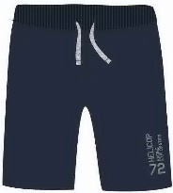 | 0010 | Шорты для мальчика | 92 | 200 | Основное полотно: супрем 100% хлопок 145-150 г/м кв, 40/1. Обтачка на горловине 1*1 рибана 95%-5% лайкра | 2.55
 |  |  | 98 | 200
 |  |  | 104 | 200
 |  |  | 110 | 200
 |  |  | 116 | 200
 |  |  | 122 | 200
 |  |  | 128 | 200
 |  |  | 134 | 200
Итого по артикулу: |  |  |  | 1,400
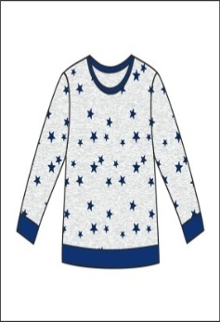 | 0011 | Джемпер для мальчика |  |  | Основное полотно: футер с начесом 100% хлопок 240 г/м кв, 30/30. | 3.25
 |  |  | 92 | 200
 |  |  | 98 | 200
 |  |  | 104 | 200
 |  |  | 110 | 200
 |  |  | 116 | 200
 |  |  | 122 | 200
 |  |  | 128 | 200
Итого по артикулу: |  |  |  | 1,400
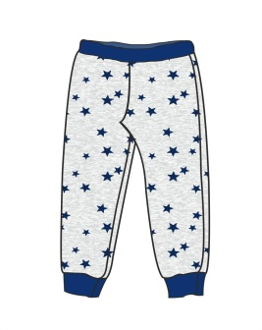 | 0012 | Брюки для мальчика | 92 | 200 | Основное полотно: футер с начесом 100% хлопок 240 г/м кв, 30/30. | 2.75
 |  |  | 98 | 200
 |  |  | 104 | 200
 |  |  | 110 | 200
 |  |  | 116 | 200
 |  |  | 122 | 200
 |  |  | 128 | 200
Итого по артикулу: |  |  |  | 1,400
 | 0013 | Брюки для мальчика | 92 | 200 | Основное полотно: футер с начесом 100% хлопок 240 г/м кв, 30/30. | 2.95
 |  |  | 98 | 240
 |  |  | 104 | 240
 |  |  | 110 | 240
 |  |  | 116 | 240
 |  |  | 122 | 240
 |  |  | 128 | 240
Итого по артикулу: |  |  |  | 1,640
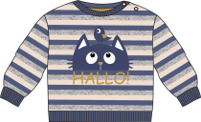 | 0014 | джемпер для мальчика яс.возраста | 74 | 250 | Основное полотно: футербез начёса 100% хлопок 240 г/м кв, 30/30. | 2.85
 |  |  | 80 | 250
 |  |  | 86 | 250
 |  |  | 92 | 250
 |  |  | 98 | 250
 |  |  | 104 | 250
 |  |  | 110 | 250
Итого по артикулу: |  |  |  | 1,750
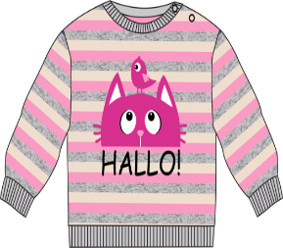 | 0015 | джемпер для мальчика яс.возраста | 74 | 250 | Основное полотно: футербез начёса 100% хлопок 240 г/м кв, 30/30. | 2.85
 |  |  | 80 | 250
 |  |  | 86 | 250
 |  |  | 92 | 250
 |  |  | 98 | 250
 |  |  | 104 | 250
 |  |  | 110 | 250
Итого по артикулу: |  |  |  | 1,750
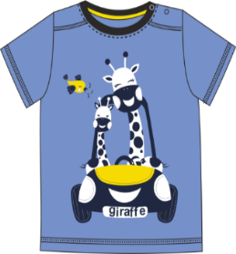 | 0016 | фуфайка для мальчика | 74 | 240 | Основное полотно: супрем 100% хлопок 145-150 г/м кв, 40/1. Обтачка на горловине 1*1 рибана 95%-5% лайкра | 1.85
 |  |  | 80 | 240
 |  |  | 86 | 240
 |  |  | 92 | 240
 |  |  | 98 | 240
 |  |  | 104 | 240
 |  |  | 110 | 240
Итого по артикулу: |  |  |  | 1,680
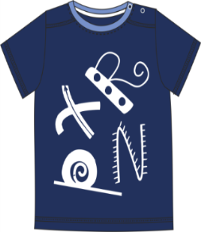 | 0017 | фуфайка для мальчика | 74 | 240 | Основное полотно: супрем 100% хлопок 145-150 г/м кв, 40/1. Обтачка на горловине 1*1 рибана 95%-5% лайкра | 1,85
 |  |  | 80 | 240
 |  |  | 86 | 240
 |  |  | 92 | 240
 |  |  | 98 | 240
 |  |  | 104 | 240
 |  |  | 110 | 240
Итого по артикулу: |  |  |  | 1,680
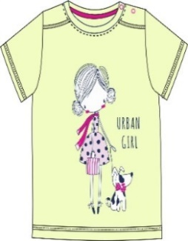 | 0018 | фуфайка для девочек | 74 | 240 | Основное полотно: супрем 100% хлопок 145-150 г/м кв, 40/1. Обтачка на горловине 1*1 рибана 95%-5% лайкра | 1,85
 |  |  | 80 | 240
 |  |  | 86 | 240
 |  |  | 92 | 240
 |  |  | 98 | 240
 |  |  | 104 | 240
 |  |  | 110 | 240
Итого по артикулу: |  |  |  | 1,680
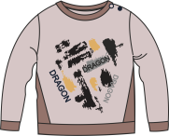 | 0019 | джемпер для мальчика яс.возраста | 74 | 200 | Основное полотно: футербез начёса 100% хлопок 240 г/м кв, 30/30. | 2,75
 |  |  | 80 | 200
 |  |  | 86 | 200
 |  |  | 92 | 200
 |  |  | 98 | 200
 |  |  | 104 | 200
 |  |  | 110 | 200
Итого по артикулу: |  |  |  | 1,400
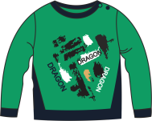 | 0020 | джемпер для мальчика яс.возраста | 74 | 200 | Основное полотно: футербез начёса 100% хлопок 240 г/м кв, 30/30. | 2,75
 |  |  | 80 | 200
 |  |  | 86 | 200
 |  |  | 92 | 200
 |  |  | 98 | 200
 |  |  | 104 | 200
 |  |  | 110 | 200
Итого по артикулу: |  |  |  | 1,400
 | 0021 | брюки для мальчика яс.возраста | 74 | 200 | Основное полотно: футербез начёса 100% хлопок 240 г/м кв, 30/30. | 2,55
 |  |  | 80 | 200
 |  |  | 86 | 200
 |  |  | 92 | 200
 |  |  | 98 | 200
 |  |  | 104 | 200
 |  |  | 110 | 200
Итого по артикулу: |  |  |  | 1,400
 | 0022 | брюки для мальчика яс.возраста | 74 | 200 | Основное полотно: футербез начёса 100% хлопок 240 г/м кв, 30/30. | 2,55
 |  |  | 80 | 200
 |  |  | 86 | 200
 |  |  | 92 | 200
 |  |  | 98 | 200
 |  |  | 104 | 200
 |  |  | 110 | 200
Итого по артикулу: |  |  |  | 1,400
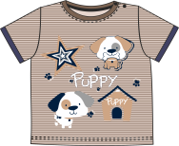 | 0023 | фуфайка для мальчика яс.возраста | 74 | 200 | Основное полотно: супрем 100% хлопок 145-150 г/м кв, 40/1. Обтачка на горловине 1*1 рибана 95%-5% лайкра | 1,85
 |  |  | 80 | 200
 |  |  | 86 | 200
 |  |  | 92 | 200
 |  |  | 98 | 200
 |  |  | 104 | 200
 |  |  | 110 | 200
Итого по артикулу: |  |  |  | 1,400
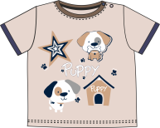 | 0024 | фуфайка для мальчика яс.возраста | 74 | 200 | Основное полотно: супрем 100% хлопок 145-150 г/м кв, 40/1. Обтачка на горловине 1*1 рибана 95%-5% лайкра | 1,85
 |  |  | 80 | 200
 |  |  | 86 | 200
 |  |  | 92 | 200
 |  |  | 98 | 200
 |  |  | 104 | 200
 |  |  | 110 | 200
Итого по артикулу: |  |  |  | 1,400
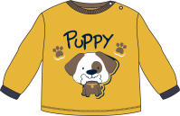 | 0025 | джемпер для мальчика яс.возраста | 74 | 200 | Основное полотно: супрем 100% хлопок 145-150 г/м кв, 40/1. Обтачка на горловине 1*1 рибана 95%-5% лайкра | 2,65
 |  |  | 80 | 200
 |  |  | 86 | 200
 |  |  | 92 | 200
 |  |  | 98 | 200
 |  |  | 104 | 200
 |  |  | 110 | 200
Итого по артикулу: |  |  |  | 1,400
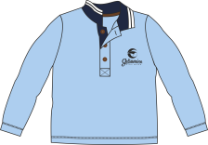 | 0026 | джемпер c воротом поло с дл.рук для мальчика | 92 | 200 | Основное полотно: супрем 100% хлопок 145-150 г/м кв, 40/1. | 3,15
 |  |  | 98 | 200
 |  |  | 104 | 200
 |  |  | 110 | 200
 |  |  | 116 | 200
 |  |  | 122 | 200
 |  |  | 128 | 200
Итого по артикулу: |  |  |  | 1,400
 | 0027 | джемпер для мальчика | 92 | 200 | Основное полотно: футербез начёса 100% хлопок 240 г/м кв, 30/30. | 2,85
 |  |  | 98 | 200
 |  |  | 104 | 200
 |  |  | 110 | 200
 |  |  | 116 | 200
 |  |  | 122 | 200
 |  |  | 128 | 200
Итого по артикулу: |  |  |  | 1,400
 | 0028 | джемпер для мальчика | 92 | 200 | Основное полотно: футербез начёса 100% хлопок 240 г/м кв, 30/30. | 2,85
 |  |  | 98 | 200
 |  |  | 104 | 200
 |  |  | 110 | 200
 |  |  | 116 | 200
 |  |  | 122 | 200
 |  |  | 128 | 200
Итого по артикулу: |  |  |  | 1,400
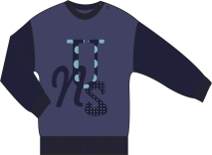 | 0029 | джемпер для мальчика | 92 | 200 | Основное полотно: футербез начёса 100% хлопок 240 г/м кв, 30/30. | 2,85
 |  |  | 98 | 200
 |  |  | 104 | 200
 |  |  | 110 | 200
 |  |  | 116 | 200
 |  |  | 122 | 200
 |  |  | 128 | 200
Итого по артикулу: |  |  |  | 1,400
 | 0030 | брюки для мальчика | 92 | 200 | Основное полотно: футербез начёса 100% хлопок 240 г/м кв, 30/30. | 2,95
 |  |  | 98 | 200
 |  |  | 104 | 200
 |  |  | 110 | 200
 |  |  | 116 | 200
 |  |  | 122 | 200
 |  |  | 128 | 200
Итого по артикулу: |  |  |  | 1,400
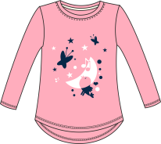 | 0031 | джемпер для девочки | 92 | 200 | Основное полотно: супрем 100% хлопок 145-150 г/м кв, 40/1. Обтачка на горловине 1*1 рибана 95%-5% лайкра | 2,65
 |  |  | 98 | 200
 |  |  | 104 | 200
 |  |  | 110 | 200
 |  |  | 116 | 200
 |  |  | 122 | 200
 |  |  | 128 | 200
Итого по артикулу: |  |  |  | 1,400
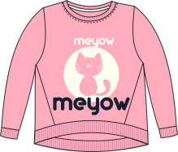 | 0032 | джемпер для девочки | 92 | 200 | Основное полотно: футербез начёса 100% хлопок 240 г/м кв, 30/30. | 2,85
 |  |  | 98 | 200
 |  |  | 104 | 200
 |  |  | 110 | 200
 |  |  | 116 | 200
 |  |  | 122 | 200
 |  |  | 128 | 200
Итого по артикулу: |  |  |  | 1,400
 | 0033 | платье для девочки | 92 | 200 | Основное полотно: супрем 100% хлопок 145-150 г/м кв, 40/1. Обтачка на горловине 1*1 рибана 95%-5% лайкра | 3,25
 |  |  | 98 | 200
 |  |  | 104 | 200
 |  |  | 110 | 200
 |  |  | 116 | 200
 |  |  | 122 | 200
 |  |  | 128 | 200
Итого по артикулу: |  |  |  | 1,400
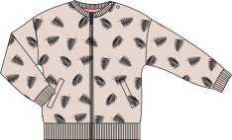 | 0034 | куртка на молнии длядевочки | 92 | 200 | Основное полотно: футербез начёса 100% хлопок 240 г/м кв, 30/30. | 4,75
 |  |  | 98 | 200
 |  |  | 104 | 200
 |  |  | 110 | 200
 |  |  | 116 | 200
 |  |  | 122 | 200
 |  |  | 128 | 200
Итого по артикулу: |  |  |  | 1,400
 | 0035 | брюки для девочки | 92 | 200 | Основное полотно: футербез начёса 100% хлопок 240 г/м кв, 30/30. | 2,85
 |  |  | 98 | 200
 |  |  | 104 | 200
 |  |  | 110 | 200
 |  |  | 116 | 200
 |  |  | 122 | 200
 |  |  | 128 | 200
Итого по артикулу: |  |  |  | 1,400
 | 0036 | брюки для девочки | 92 | 200 | Основное полотно: футербез начёса 100% хлопок 240 г/м кв, 30/30. | 2,85
 |  |  | 98 | 200
 |  |  | 104 | 200
 |  |  | 110 | 200
 |  |  | 116 | 200
 |  |  | 122 | 200
 |  |  | 128 | 200
Итого по артикулу: |  |  |  | 1,400
ИТОГО ГП:

